職種診断結果一例
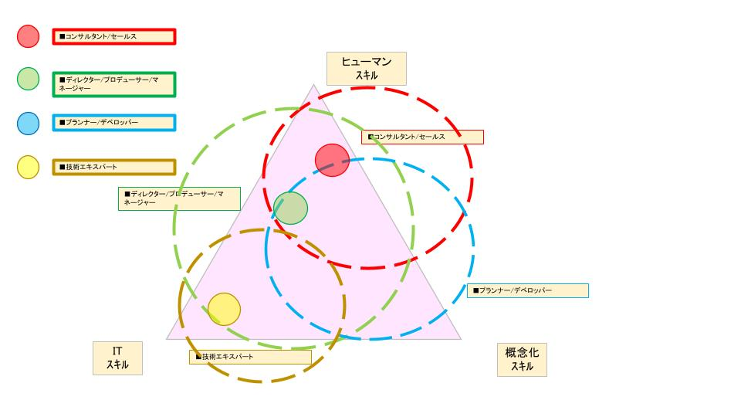
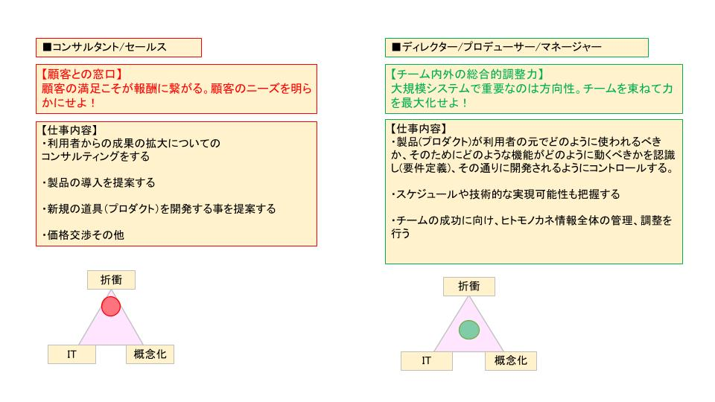
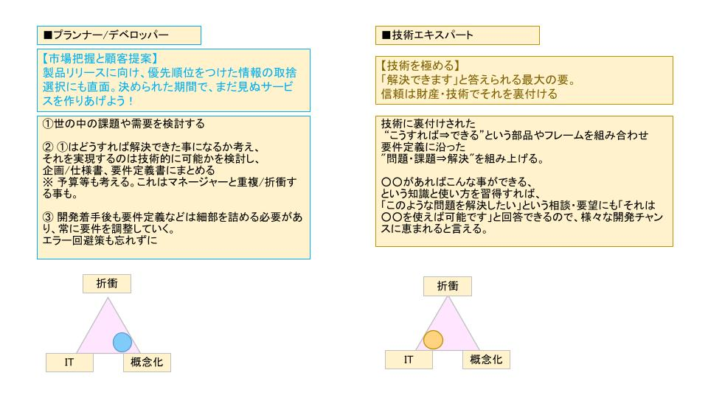
職種診断結果一例

 | 職種診断はロバートカッツ理論に基づいて、結果を導き出しています。
 | この結果は、あくまでも参考として適性把握に役立てていただきたいと考えています。

 | ロバートカッツ理論とは
 | 戦略的人材育成のフレームワークです。こちらを基に、IT人材としての適性を考えます。

 | 3つの構成要素
 | ・ヒューマンスキル：対人間との能力であり、他者との関係を作るためのスキル。
 | （例；コミュニケーション力、傾聴力、プレゼンテーション力、向上心、リーダーシップなど。）
 | ・ITスキル：自身の職種に必要な業務遂行能力や技術的能力
 | （例；エンジニアとしての専門的な知識や技術、資格など。）
 | ・概念化スキル：複雑な事象を概念化して本質を把握する能力。「考える力」など
 | （例；論理的思考力、多角的な視点、受容性、柔軟性など。）

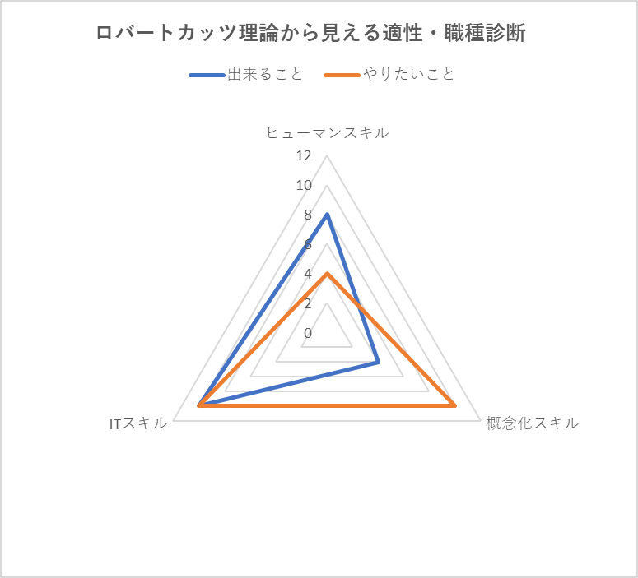

 | 【イメージの持ち方】

